المؤشرات الكلية

سوق العراق للاوراق المالية
جلسة الاربعاء 2025/11/19 |  |  |  | تقرير أسعار الأسهم المتداولة واخبار الشركات
الجلسة (207)

الاسهم المتداولة المدرجة و OTC |  |  | 1,775,264,400 |  |  | قيمة الأسهم المتداولة المدرجة و OTC |  | 1,647,410,820 |  |  | صفقات الشركات المدرجة وOTC | 1038
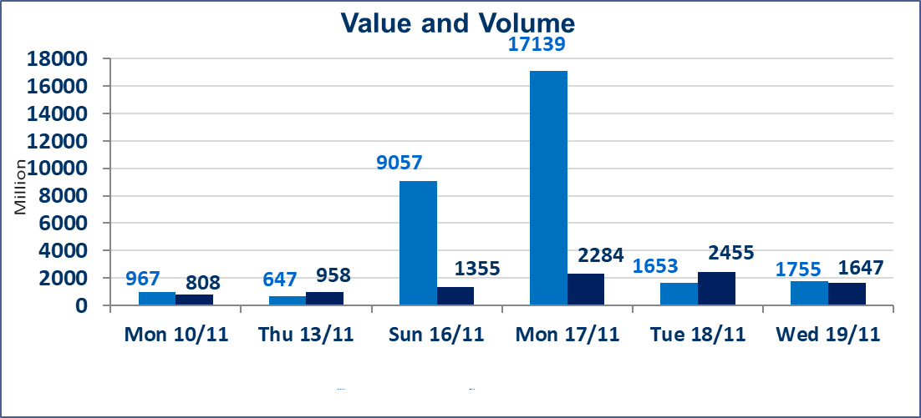
المؤشر60 ISX اليوم | 966.93 |  | نقطة |  |  | المؤشر15 ISX اليوم | 1187.40 | نقطة
المؤشر 60 ISX السابق | 964.88 |  | نقطة |  |  | المؤشر 15 ISX السابق | 1183.90 | نقطة
نسبة التغير | 0.21 |  | % |  |  | نسبة التغير | 0.30 | %
عدد النقاط | 2.05 |  | نقطة |  |  | عدد النقاط | 3.50 | نقطة

الشركات المدرجة | 104 | OTC | 11 | 115 |  | الشركات غير المتداولة المدرجة | 38 | OTC | 9 | 47
الشركات المتداولة | 46 | OTC | 1 | 47 |  | الشركات المرتفعة |  |  | 11
شركات الهيئة العامة |  |  |  | 6 |  | الشركات المنخفضة |  |  | 21
الموقوفة بقرار من هيأة الأوراق المالية |  |  |  | 14
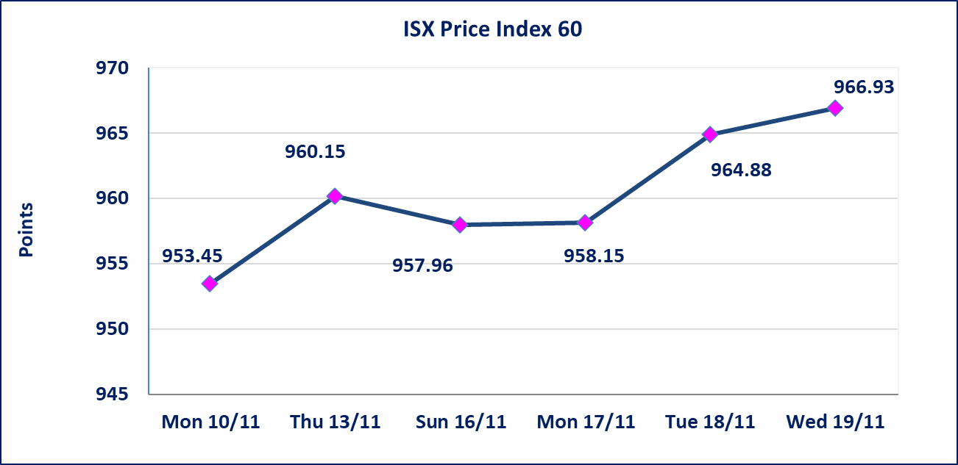

الاوامر الخاصة | نفذت شركة الكساب أمر متقابل مقصود على أسهم شركة مصرف اسيا العراق بعدد أسهم (959,500,000) سهم بقيمة (748,410,000) دينار ، في زمن الجلسة الاضافي (بعد الساعة 1 ظهراً) وفقاً لاجراءات تنفيذ الصفقات الكبيرة.
كركوك لانتاج المواد الانشائية (IKFP) | تم البدء بعمليات ايداع شهادات اسهم المساهمين لشركة كركوك لانتاج المواد الانشائية إعتباراً من جلسة الاربعاء 2025/11/19 وسيتم اطلاق التداول اعتبارا من جلسة الخميس 2025/12/11 بعد ايداع 5% من رأس المال او بعد مرور (21) يوم من تاريخ بدء الايداع في منصة الشركات غير المدرجة ISX-OTC.
بابل للإنتاج الحيواني والنباتي (ABAP) | تم ايقاف التداول على اسهم الشركة في جلسة 2025/11/19 لعدم اجابة الشركة على كتاب سوق العراق للاوراق المالية المرسل للافصاح عن اهم الاحداث الجوهرية التي أدت إلى إرتفاع سعر السهم لجلستين بكامل حدود نسبة التغير لجسلتي 11/17 و 2025/11/18.
المدينة السياحية لسد الموصل(HTVM) | اجابة الشركة عن اهم الاحداث الجوهرية يعود السبب الى قرب اجتماع الهيئة العامة لشركة ا لمدينة السياحية سد الموصل التي أدت إلى إرتفاع سعر السهم لجلستين بكامل حدود نسبة التغير لجسلتي 11/13 و 2025/11/18.
البادية للتامين (NBAD) | تم البدء بعمليات ايداع شهادات اسهم المساهمين لشركة البادية للتأمين إعتباراً من جلسة الاثنين 2025/11/10 وسيتم اطلاق التداول اعتبارا من جلسة الاثنين 2025/12/1 بعد ايداع 5% من رأس المال او بعد مرور (21) يوم من تاريخ بدء الايداع في منصة الشركات غير المدرجة ISX-OTC.
الحد الأعلى والادنى للتغير في السعر | نسبة التغير في المنصة النظامية (15%)، نسبة التغير في المنصة الثانية (20%)، نسبة التغير في المنصة الثالثة (5%) إرتفاعاً وإنخفاضاً من سعر الاغلاق السابق.
Web site : www.isx-iq.net E-mail : info-isx@isx-iq.net |  |  |  |  | 07834000034 - 07711211522 : ص . ب :3607 العلوية الهاتف |  |  |  |  |  | بغداد /الكرادة/ قرب المسرح الوطني /مجاور مصرف الخليج التجاري

نسبة التغير
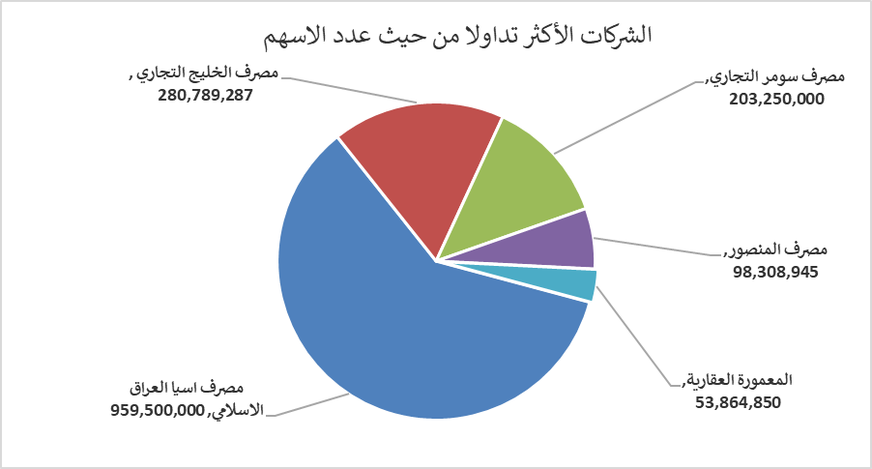
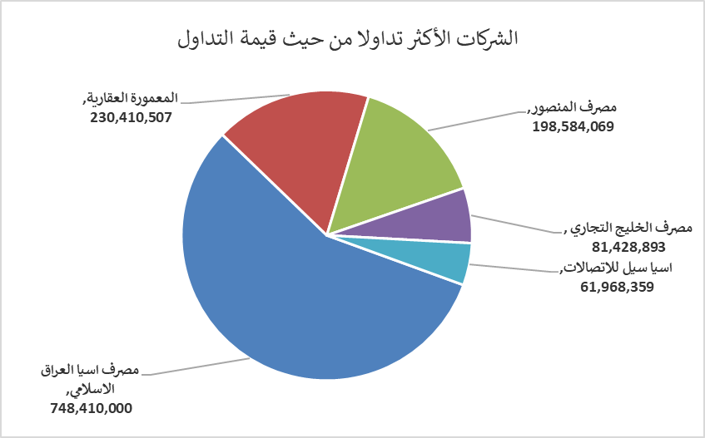
الشركات الأكثر ارتفاعاً وانخفاضاً

نسبة التغير لاسعار الاغلاق الاكثر ارتفاعاً |  |  |  | نسبة التغير لاسعار الاغلاق الاكثر انخفاضاً
اسم الشركة | اغلاق | التغير(%) | الاسهم المتداولة | اسم الشركة | اغلاق | التغير (%) | الاسهم المتداولة
المدينة السياحية لسد الموصل | 11.000 | 11.00 | 25,000 | مصرف العطاء الاسلامي | 0.090 | -10.00 | 11,013,702
انتاج الالبسة الجاهزة | 2.350 | 6.82 | 389,450 | مصرف سومر التجاري | 0.110 | -8.33 | 203,250,000
مصرف الاستثمار العراقي | 0.210 | 5.00 | 7,437,465 | العراقية لصناعات الكارتون | 2.000 | -6.98 | 12,000,020
مصرف الخليج التجاري | 0.290 | 3.57 | 280,789,287 | الامين للتأمين | 0.950 | -5.00 | 1,042,314
فندق أشور | 29.000 | 3.57 | 72,021 | المعمورة العقارية | 4.000 | -4.76 | 53,864,850

الشركات الاكثر نشاطا حسب الاسهم المتداولة (حجم التداول) |  |  |  | الشركات الاكثر نشاطا حسب القيمة المتداولة
اسم الشركة | اغلاق | التغير(%) | الاسهم المتداولة | اسم الشركة | اغلاق | التغير (%) | القيمة المتداولة
مصرف اسيا العراق الاسلامي | 0.780 | 0.00 | 959,500,000 | مصرف اسيا العراق الاسلامي | 0.780 | 0.00 | 748,410,000
مصرف الخليج التجاري | 0.290 | 3.57 | 280,789,287 | المعمورة العقارية | 4.000 | -4.76 | 230,410,507
مصرف سومر التجاري | 0.110 | -8.33 | 203,250,000 | مصرف المنصور | 2.020 | 0.00 | 198,584,069
مصرف المنصور | 2.020 | 0.00 | 98,308,945 | مصرف الخليج التجاري | 0.290 | 3.57 | 81,428,893
المعمورة العقارية | 4.000 | -4.76 | 53,864,850 | اسيا سيل للاتصالات | 13.180 | -0.08 | 61,968,359

